상품제안서
오바로크실크장패드 4T | 상품코드: S02357

 |  |  |  |  |  |  | 02-713-8555 | www.synergygift.co.kr
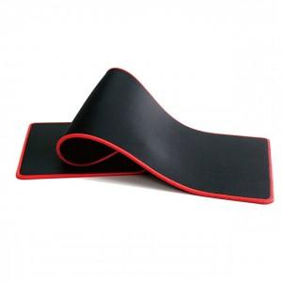

【상세/제작정보】 | <p><span style="font-size: 14pt;">* 기본 인쇄 사이즈</span><span style="font-size: 14pt;">&nbsp;13 * 5cm 포함</span></p><p>&nbsp;</p><p><span style="font-size: 14pt;">*&nbsp;</span><span style="font-size: 14pt;">오바로크 색상 변경 추가금 발생 및 일정 추가</span></p>

【인쇄/포장옵션】 | 실크 / OPP(비닐)

【공급단가】 | 수량 | 100~ | 300~ | 500~ | 1,000~ | 3,000~
*VAT별도 | 단가 | 5,400원 | 5,200원 | 5,000원 | 4,800원 | 4,680원

【상품 URL】 | https://www.synergygift.co.kr:443/src/goods_detail.php?gdno=6413

